Github - flow
Github - flow

 | 概要 |  | 特徴

 | ・masterブランチのものは、いつでもデプロイ出来る状態で無ければならない |  | ・リポジトリは1つだけを共有する (forkしない)
 | ・新しい何かに取り組む際は、masterからブランチを作成する |  | ・開発する人をColleboratorに登録し、登録されていない人はgit pushできない
 | ・作成したブランチは、説明的な名前を付ける（例: new-oauth2-scopes） |  | ・ブランチでタスク (今やってること) を管理できるので、運用が楽。
 | ・作成したブランチは、定期的にgithub上へgit pushする
 | ・フィードバックや助言、ブランチのマージをして欲しいときは、
 |  | github上でpull requestを作成する
 | ・他の誰かがレビューをする。
 | ・OKが出たら、masterへmargeできる
 | ・マージをしてmasterへpushしたら、直ちにデプロイをする

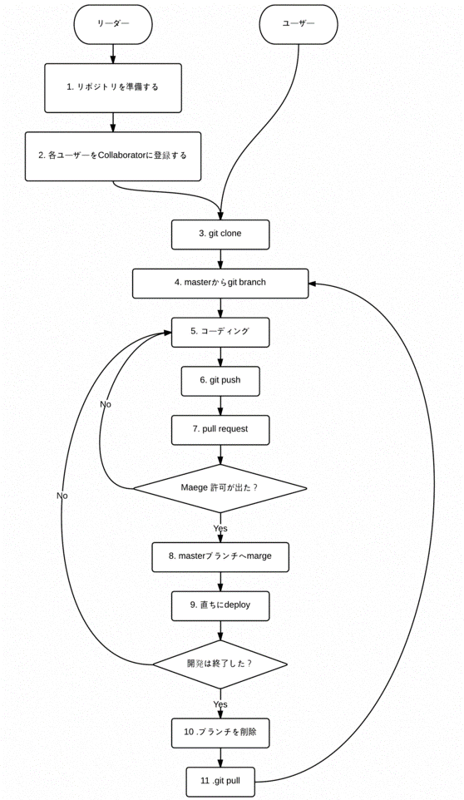

 |  | 流図

